Copy of 24280 C2-4273雅西妮 EAR
美国 LINDA FASHION 进出口贸易有限公司订货单 |  |  |  |  |  |  |  |  |  | 24280
訂單編號：1016#C2-4273雅西妮 EAR |  |  |  |  |  |  |  | 如每款的打数不够不能用别的款式填入。
NO | 型号 | UPC号码 | 数量 Qty |  | 单价 UNIT PRICE ￥ |  | 总金额 TOTAL AMOUNT | 产品图片 PRODUCT PHOTO | 每打颜色说明 COLORS/REMARK | 包装 Packing
1 | EAR6499291 | 799019813977 | 150 | DZ | ¥1.20 | PC | ¥2,160 | 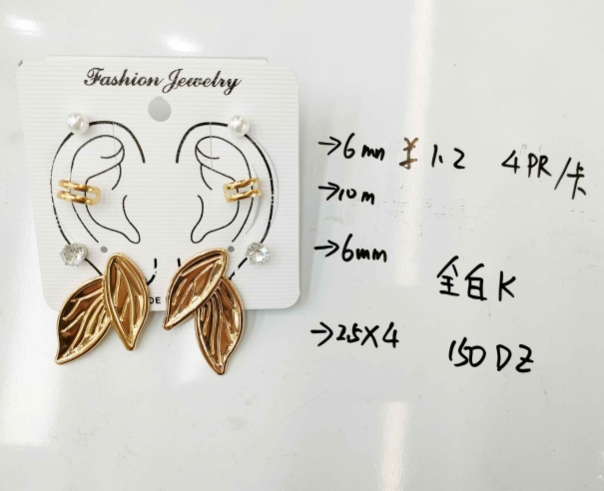 | 4对/卡 尺寸：0.6/1/0.6/2.5X4 CM 电镀： 白 K（WG） 12卡 | 4PRS/卡/OPP 12PCS/DZ 50DZ/件 工厂卡片
2 | EAR6499292 | 799019813984 | 150 | DZ | ¥1.20 | PC | ¥2,160 | 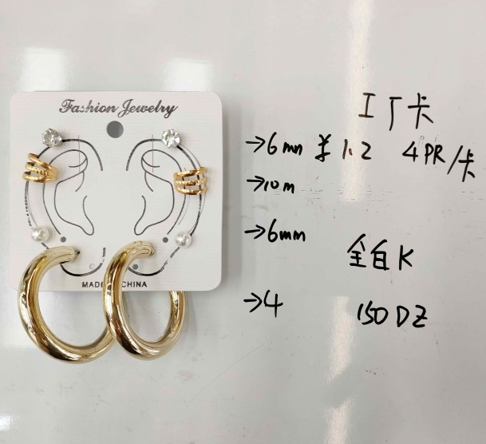 | 4对/卡 尺寸：0.6/1/0.6/4 CM 电镀： 白 K（WG） 12卡 | 4PRS/卡/OPP 12PCS/DZ 50DZ/件 工厂卡片
3 | EAR6499293 | 799019813991 | 150 | DZ | ¥1.20 | PC | ¥2,160 | 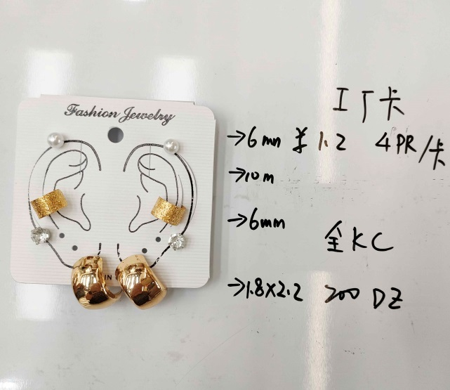 | 4对/卡 尺寸：0.6/1/0.6/1.8X2.2 CM 电镀： 全KC金（G） 12卡 | 4PRS/卡/OPP 12PCS/DZ 50DZ/件 工厂卡片
4 | EAR6499294 | 799019814004 | 150 | DZ | ¥1.20 | PC | ¥2,160 | 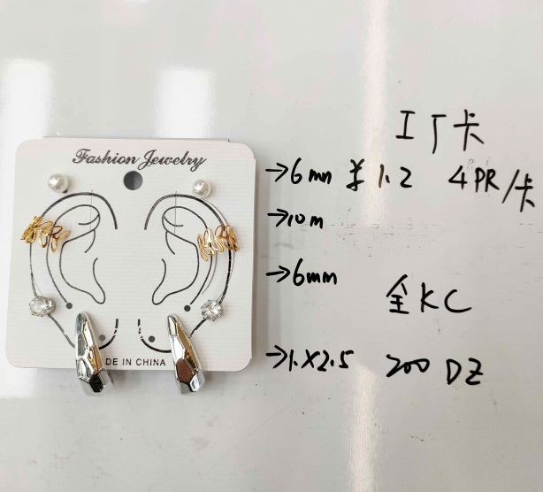 | 4对/卡 尺寸：0.6/1/0.6/1X2.5 CM 电镀： 全KC金（G） 12卡 | 4PRS/卡/OPP 12PCS/DZ 50DZ/件 工厂卡片
5 | EAR6499295 | 799019814011 | 150 | DZ | ¥1.20 | PC | ¥2,160 | 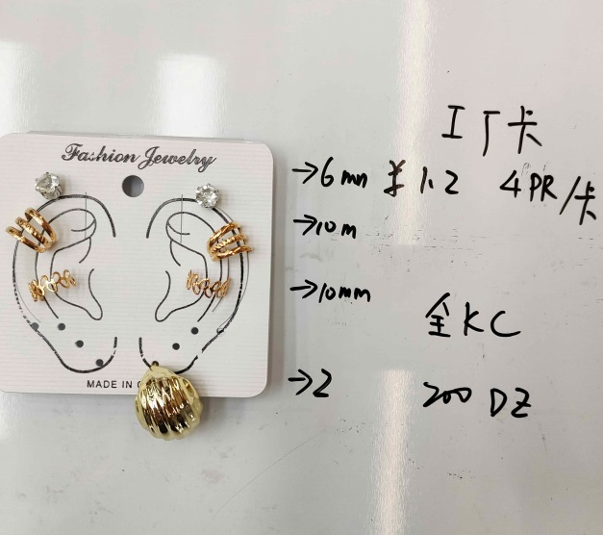 | 4对/卡 尺寸：0.6/1/0.6/2 CM 电镀： 全KC金（G） 12卡 | 4PRS/卡/OPP 12PCS/DZ 50DZ/件 工厂卡片
6 | EAR6499296 | 799019814028 | 150 | DZ | ¥1.20 | PC | ¥2,160 | 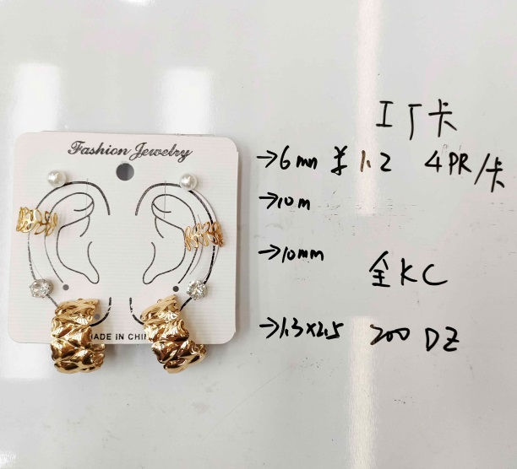 | 4对/卡 尺寸：0.6/1/0.6/1.3X2.5 CM 电镀： 全KC金（G） 12卡 | 4PRS/卡/OPP 12PCS/DZ 50DZ/件 工厂卡片
8 | EAR6499298 | 799019814042 | 150 | DZ | ¥1.15 | PC | ¥2,070 | 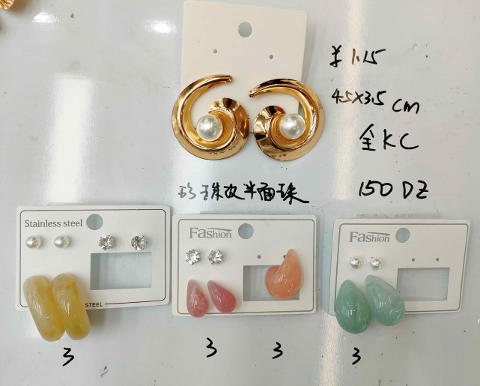 | 尺寸：4.5X3.5 CM 电镀：全KC金（G） 浅咖 3卡 深枚 3卡 粉色 3卡 绿色 3卡 珍珠改成半面效果 | 1PC/卡/OPP 12PCS/DZ 50DZ/件 #19 LF
9 | EAR6499299 | 799019814059 | 150 | DZ | ¥1.15 | PC | ¥2,070 | 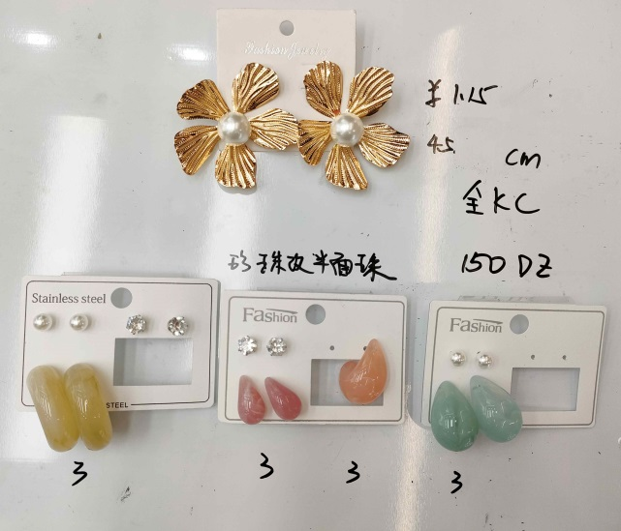 | 尺寸：4.5 CM 电镀：全KC金（G） 浅咖 3卡 深枚 3卡 粉色 3卡 绿色 3卡 珍珠改成半面效果 | 1PC/卡/OPP 12PCS/DZ 50DZ/件 #19 LF
10 | EAR6499300 | 799019814066 | 150 | DZ | ¥1.15 | PC | ¥2,070 | 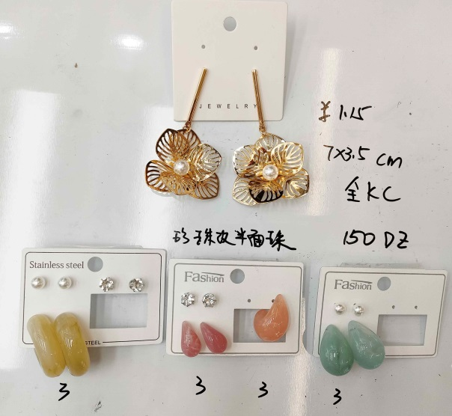 | 尺寸：7X3.5 CM 电镀：全KC金（G） 浅咖 3卡 深枚 3卡 粉色 3卡 绿色 3卡 珍珠改成半面效果 | 1PC/卡/OPP 12PCS/DZ 50DZ/件 #19 LF
11 | EAR6499301 | 799019814073 | 150 | DZ | ¥1.15 | PC | ¥2,070 | 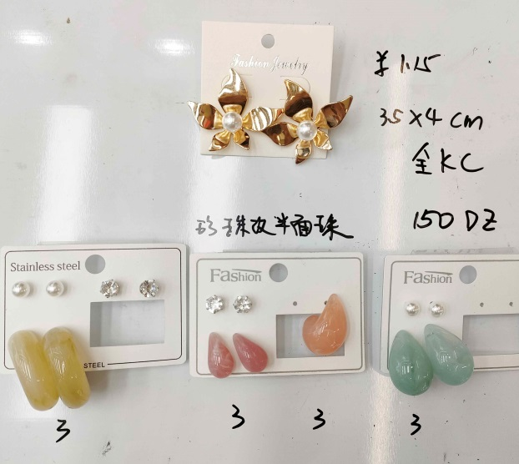 | 尺寸：3.5X4 CM 电镀：全KC金（G） 浅咖 3卡 深枚 3卡 粉色 3卡 绿色 3卡 珍珠改成半面效果 | 1PC/卡/OPP 12PCS/DZ 50DZ/件 #19 LF
12 | EAR6499302 | 799019814080 | 150 | DZ | ¥1.15 | PC | ¥2,070 | 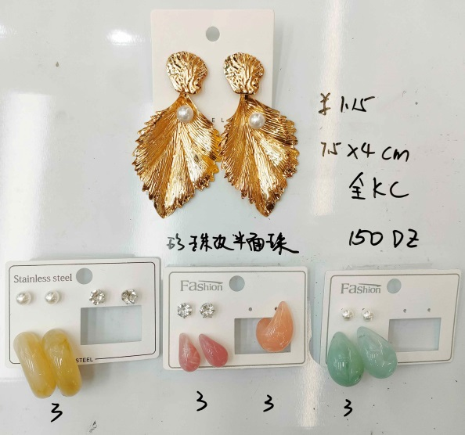 | 尺寸：7.5X4 CM 电镀：全KC金（G） 浅咖 3卡 深枚 3卡 粉色 3卡 绿色 3卡 珍珠改成半面效果 | 1PC/卡/OPP 12PCS/DZ 50DZ/件 #19 LF
 | 总打数 |  | 1650 | DZ | 总计金额 |  | 23,310 | 備註: 材質，做工要求，規格，顔色及款式以我司最終確認樣爲準。
 |  |  |  |  | 3% |  | 699 | 每一个款式要求多做一打做出货样, 送货时一起带上。
 |  |  |  |  | 定金 |  |  | 大货必须足数,不可少数,颜色必须按订单要求混装,不可乱混。 1. 迟延交货每周罚5%。 2. 未经我司同意短装罚100%。
 |  |  |  |  | 实际应付 |  | 22,611
一：产品质量标准: 如卖方的样品, 保证产品质量。違者須接受罰款。
二：每一款的产品要求如图。
三：交货地点: 北苑新厚富小区47栋1单元1楼。
四：包装：卡片我司提供. 條碼按照UPC號碼自行打印貼上, 格式如下。
EAR4799XXX
MADE IN CHINA
 |  |  | UPC尺寸：3X1.5 CM
五：注意：出货数量不足订单时，不可用别的产品补上。
六：每打产品正面贴一张小标签 （货号字体加大加粗）： 标签尺寸：4*3CM |  |  |  | ABC####### QTY: 12 PCS Made In China Warning ! CHOCKING HAZARD small parts Not for Children under 12 years |  |  |  | 标签出错，需扣除两箱费用！！！ | 50打/件
七：每一个款式要求多做一打做出货样, 送货时一起带上。
八：每个纸箱要求從谢巧献纸箱订五层加硬, 不可使用其它纸箱。 違者須接受罰款。
九：每个外箱正反面都要写上本公司的唛头（侧唛货号必须打印）, 唛头如下:
HTC
外箱两侧唛: |  |  | ITEM NO: QTY: N. W. Kgs G.W. Kgs Meas |  |  |  |  | 外箱两边正唛: | C/No. Made In China
十：付款方式: 买方在驗貨合格, 出柜后一个月付款。
十一：异议及保质期 : 卖方如果对买方提供的产品数量和质量有异议时, 卖方在收到订单后的第一天以书面形式的方式通知买方,如果产品本身有什么质量问题 , 买方可以无条件的退货。
买方: | 美国 Linda Fashion 进出口贸易有限公司 |  |  |  |  |  | 卖方: | C2-4275 | 雅西妮饰品
经办人: | 李蕙安 |  |  |  |  |  | 经办人: | 王星娟
联系电话: | 15205893538 |  |  |  |  |  | 联系电话: | 13676826118
办公室 电话： | 義烏市長春二區8幢3號3樓 0579-85422005 |  |  |  |  |  | 建行：
订货日期: | 2024/10/23 |  |  |  |  |  | 交货日期 | 2024-12-05

